G1 a G2
 | baseline |  | scenar 6 |  | scenar 5
Príjem | Daňový klin-súčasná legislatíva | METR-súčasná legislatíva | Daňový klin-alternatíva 1 | METR-alernatíva 1 | Daňový klin-alternatíva 2 | METR-alternatíva 2 | Graf 1: Daňovo-odvodový klin v roku 2022, v % nákladov práce |  | Graf 2: Marginálna efektívna daňovo-odvodová sadzba v roku 2022, v %
0 | #DIV/0! | 0.00 | #DIV/0! | 0.00 | #DIV/0! | 0.00
130 | 0.33 | 0.33 | 0.33 | 0.33 | 0.33 | 0.33
261 | 0.33 | 0.33 | 0.33 | 0.33 | 0.33 | 0.33
391 | 0.33 | 0.34 | 0.33 | 0.34 | 0.33 | 0.34
522 | 0.37 | 0.50 | 0.37 | 0.50 | 0.37 | 0.50
652 | 0.40 | 0.50 | 0.40 | 0.50 | 0.40 | 0.50
782 | 0.41 | 0.48 | 0.41 | 0.48 | 0.41 | 0.48
913 | 0.42 | 0.48 | 0.42 | 0.48 | 0.42 | 0.48
1043 | 0.43 | 0.48 | 0.43 | 0.48 | 0.43 | 0.48
1174 | 0.44 | 0.48 | 0.44 | 0.48 | 0.44 | 0.48
1304 | 0.44 | 0.48 | 0.44 | 0.48 | 0.44 | 0.48
1434 | 0.44 | 0.48 | 0.44 | 0.48 | 0.44 | 0.48
1565 | 0.45 | 0.48 | 0.45 | 0.48 | 0.45 | 0.48
1695 | 0.45 | 0.48 | 0.45 | 0.48 | 0.45 | 0.48
1826 | 0.45 | 0.48 | 0.45 | 0.48 | 0.45 | 0.48
1956 | 0.45 | 0.48 | 0.45 | 0.48 | 0.45 | 0.48 |  | Zdroj: výpočty KRRZ |  | Zdroj: výpočty KRRZ
2086 | 0.46 | 0.51 | 0.46 | 0.51 | 0.46 | 0.51
2217 | 0.46 | 0.51 | 0.46 | 0.51 | 0.46 | 0.51
2347 | 0.46 | 0.51 | 0.46 | 0.51 | 0.46 | 0.51
2478 | 0.47 | 0.51 | 0.47 | 0.51 | 0.47 | 0.51
2608 | 0.47 | 0.51 | 0.47 | 0.51 | 0.47 | 0.51
2738 | 0.47 | 0.51 | 0.47 | 0.51 | 0.47 | 0.51
2869 | 0.47 | 0.51 | 0.47 | 0.51 | 0.47 | 0.51
2999 | 0.47 | 0.51 | 0.47 | 0.51 | 0.47 | 0.51
3130 | 0.48 | 0.51 | 0.48 | 0.51 | 0.48 | 0.51
3260 | 0.48 | 0.51 | 0.48 | 0.51 | 0.48 | 0.51
3390 | 0.48 | 0.51 | 0.48 | 0.51 | 0.48 | 0.51
3521 | 0.48 | 0.51 | 0.48 | 0.51 | 0.48 | 0.51
3651 | 0.48 | 0.51 | 0.48 | 0.51 | 0.48 | 0.51
3782 | 0.48 | 0.52 | 0.48 | 0.52 | 0.48 | 0.52
3912 | 0.48 | 0.52 | 0.48 | 0.52 | 0.48 | 0.52
4042 | 0.48 | 0.52 | 0.48 | 0.52 | 0.48 | 0.52
4173 | 0.49 | 0.52 | 0.49 | 0.52 | 0.49 | 0.52
4303 | 0.49 | 0.52 | 0.49 | 0.52 | 0.49 | 0.52
4434 | 0.49 | 0.52 | 0.49 | 0.52 | 0.49 | 0.52
4564 | 0.49 | 0.52 | 0.49 | 0.52 | 0.49 | 0.52
4694 | 0.49 | 0.52 | 0.49 | 0.52 | 0.49 | 0.52
4825 | 0.49 | 0.52 | 0.49 | 0.52 | 0.49 | 0.52
4955 | 0.49 | 0.52 | 0.49 | 0.52 | 0.49 | 0.52
5086 | 0.49 | 0.52 | 0.49 | 0.52 | 0.49 | 0.52
5216 | 0.49 | 0.52 | 0.49 | 0.52 | 0.49 | 0.52
5346 | 0.49 | 0.52 | 0.49 | 0.52 | 0.49 | 0.52
5477 | 0.49 | 0.52 | 0.49 | 0.52 | 0.49 | 0.52
5607 | 0.49 | 0.52 | 0.49 | 0.52 | 0.49 | 0.52
5738 | 0.49 | 0.52 | 0.49 | 0.52 | 0.49 | 0.43
5868 | 0.50 | 0.52 | 0.50 | 0.52 | 0.49 | 0.35
5998 | 0.50 | 0.52 | 0.50 | 0.52 | 0.49 | 0.35
6129 | 0.50 | 0.52 | 0.50 | 0.52 | 0.49 | 0.35
6259 | 0.50 | 0.52 | 0.50 | 0.52 | 0.48 | 0.35
6390 | 0.50 | 0.52 | 0.50 | 0.52 | 0.48 | 0.35
6520 | 0.50 | 0.52 | 0.50 | 0.52 | 0.48 | 0.35
6650 | 0.50 | 0.52 | 0.50 | 0.52 | 0.48 | 0.35
6781 | 0.50 | 0.52 | 0.50 | 0.52 | 0.47 | 0.35
6911 | 0.50 | 0.52 | 0.50 | 0.38 | 0.47 | 0.35
7042 | 0.50 | 0.52 | 0.49 | 0.35 | 0.47 | 0.35
7172 | 0.50 | 0.52 | 0.49 | 0.35 | 0.47 | 0.35
7302 | 0.50 | 0.52 | 0.49 | 0.35 | 0.47 | 0.35
7433 | 0.50 | 0.52 | 0.49 | 0.35 | 0.47 | 0.35
7563 | 0.50 | 0.52 | 0.49 | 0.35 | 0.46 | 0.35
7694 | 0.50 | 0.52 | 0.48 | 0.35 | 0.46 | 0.35
7824 | 0.50 | 0.52 | 0.48 | 0.35 | 0.46 | 0.35
7954 | 0.50 | 0.49 | 0.48 | 0.35 | 0.46 | 0.35
8085 | 0.50 | 0.35 | 0.48 | 0.35 | 0.46 | 0.35
8215 | 0.50 | 0.35 | 0.48 | 0.35 | 0.46 | 0.35
8346 | 0.50 | 0.35 | 0.48 | 0.35 | 0.45 | 0.35
8476 | 0.49 | 0.35 | 0.47 | 0.35 | 0.45 | 0.35
8606 | 0.49 | 0.35 | 0.47 | 0.35 | 0.45 | 0.35
8737 | 0.49 | 0.35 | 0.47 | 0.35 | 0.45 | 0.35
8867 | 0.49 | 0.35 | 0.47 | 0.35 | 0.45 | 0.35
8998 | 0.49 | 0.35 | 0.47 | 0.35 | 0.45 | 0.35
9128 | 0.48 | 0.35 | 0.47 | 0.35 | 0.45 | 0.35
9258 | 0.48 | 0.35 | 0.46 | 0.35 | 0.45 | 0.35
9389 | 0.48 | 0.35 | 0.46 | 0.35 | 0.44 | 0.35
9519 | 0.48 | 0.35 | 0.46 | 0.35 | 0.44 | 0.35
9650 | 0.48 | 0.35 | 0.46 | 0.35 | 0.44 | 0.35
9780 | 0.48 | 0.35 | 0.46 | 0.35 | 0.44 | 0.35
9910 | 0.48 | 0.35 | 0.46 | 0.35 | 0.44 | 0.35
10041 | 0.47 | 0.35 | 0.46 | 0.35 | 0.44 | 0.35
10171 | 0.47 | 0.35 | 0.46 | 0.35 | 0.44 | 0.35
10302 | 0.47 | 0.35 | 0.45 | 0.35 | 0.44 | 0.35
10432 | 0.47 | 0.35 | 0.45 | 0.35 | 0.44 | 0.35
10562 | 0.47 | 0.35 | 0.45 | 0.35 | 0.43 | 0.35
10693 | 0.47 | 0.35 | 0.45 | 0.35 | 0.43 | 0.35
10823 | 0.47 | 0.35 | 0.45 | 0.35 | 0.43 | 0.35
10954 | 0.47 | 0.35 | 0.45 | 0.35 | 0.43 | 0.35
11084 | 0.46 | 0.35 | 0.45 | 0.35 | 0.43 | 0.35
11214 | 0.46 | 0.35 | 0.45 | 0.35 | 0.43 | 0.35
11345 | 0.46 | 0.35 | 0.45 | 0.35 | 0.43 | 0.35
11475 | 0.46 | 0.35 | 0.45 | 0.35 | 0.43 | 0.35
11606 | 0.46 | 0.35 | 0.44 | 0.35 | 0.43 | 0.35
11736 | 0.46 | 0.35 | 0.44 | 0.35 | 0.43 | 0.35

G3 a G4
 | Počet osôb nad 6-násobkom v danom mesiaci, v tisícoch | Počet osôb nad 5-násobkom v danom mesiaci, v tisícoch
1 | 10.2 | 16.6
2 | 10.4 | 16.4
3 | 19.8 | 28.9
4 | 13.3 | 21.0
5 | 14.7 | 22.4
6 | 13.3 | 20.9
7 | 11.0 | 18.2
8 | 10.5 | 17.4
9 | 10.9 | 17.9
10 | 10.6 | 17.9
11 | 22.0 | 35.6
12 | 16.7 | 25.8
Priemer | 13.6 | 21.6
1 | 10.2 | 16.6 | 44.0 | 57.5 | Graf 3: Počet osôb s príjmom nad stropom v danom mesiaci, rok 2022 (v tisícoch)
2 | 10.4 | 16.4 | 9.7 | 13.6
3 | 19.8 | 28.9 | 3.2 | 5.3
4 | 13.3 | 21.0 | 1.7 | 2.8
5 | 14.7 | 22.4 | 1.0 | 1.6
6 | 13.3 | 20.9 | 1.2 | 1.9
7 | 11.0 | 18.2 | 0.5 | 0.9
8 | 10.5 | 17.4 | 0.4 | 0.8
9 | 10.9 | 17.9 | 0.4 | 0.9
10 | 10.6 | 17.9 | 0.5 | 0.9
11 | 22.0 | 35.6 | 0.6 | 1.1
12 | 16.7 | 25.8 | 4.1 | 7.2

Priemer | 13.6 | 21.6 | 67.3 | 94.5

 |  |  |  |  | Graf 4: Počet osôb s príjmom nad stropom - podľa počtu mesiacov, v ktorých príjem prekročil strop, rok 2022 (v tisícoch)
 | Jedinečné výskyty osôb nad 6-násobkom (v tisícoch) | Jedinečné výskyty osôb nad 5-násobkom (v tisícoch)
1 | 44.0 | 57.5
2 | 9.7 | 13.6
3 | 3.2 | 5.3
4 | 1.7 | 2.8
5 | 1.0 | 1.6
6 | 1.2 | 1.9
7 | 0.5 | 0.9
8 | 0.4 | 0.8
9 | 0.4 | 0.9
10 | 0.5 | 0.9
11 | 0.6 | 1.1
12 | 4.1 | 7.2
Priemer | 67.3 | 94.5

 |  |  |  |  |  | Zdroj: výpočty KRRZ

G5 a G6
 | scenar 6-násobok | scenar 5-násobok
91 | 1 | 4 | 0.0 | 0.0 | Graf 5: Zmena v čistom ročnom pracovnom príjme – podľa príjmových percentilov, rok 2022 (v eurách )
92 | 2 | 4 | 0.0 | 0.0
93 | 2 | 6 | 0.0 | 0.0
94 | 3 | 8 | 0.0 | 0.0
95 | 4 | 12 | 0.0 | 0.1
96 | 6 | 18 | 0.0 | 0.1
97 | 11 | 33 | 0.0 | 0.1
98 | 23 | 63 | 0.1 | 0.2
99 | 53 | 133 | 0.1 | 0.4
100 | 277 | 681 | 0.4 | 1.0

 |  |  |  |  | Graf 6: Zmena v čistom ročnom pracovnom príjme – podľa príjmových percentilov, rok 2022 (v % )

 |  |  |  |  |  | Zdroj: výpočty KRRZ

G7
Graf 7: Zmena v čistom ročnom pracovnom príjme (alt. 1 je zobrazená vľavo, alt. 2 vpravo) so zohľadnením vplyvu v zmene príspevkov do 2. piliera – podľa príjmových percentilov, rok 2022 (v eurách)
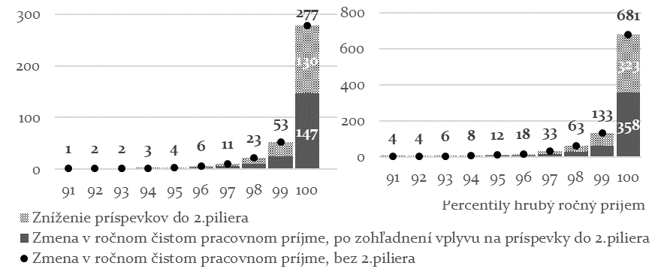

 | Zdroj: výpočty KRRZ

G8
Graf 8: Vzťah medzi výškou dôchodku a výškou vymeriavacieho základu pre sociálne poistenie
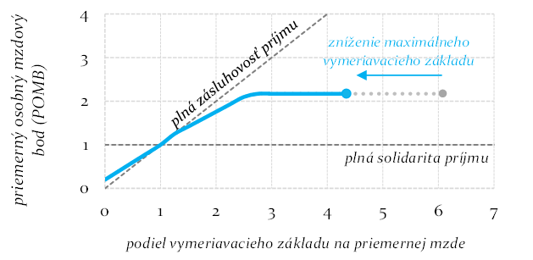

 | Zdroj: výpočty KRRZ

